PLANILHA ORÇAMENTARIA
26.27

OBJETO: IMPLANTAÇÃO DE MELHORIAS DOMICILIARES - MSD
ENDEREÇO DA OBRA: MUNICÍPIO DE RIO MARIA - PARÁ
OBRA: MÓDULO SANTÁRIO (PRIVADA COM VASO SANITÁIO, BANHEIRO, FOSSA SÉPTICA, FILTRO, SUMIDOURO, LAVATÓRIO DE LOUÇA, TANQUE DE LAVAR ROUPA E RESERVATÓRIO ELEVADO)
SINAPI SETEMBRO - 2024 (DESONERADA) |  |  |  |  | ENCARGOS SOCIAIS: |  |  | 48.18%
 |  |  |  |  | BDI | 26.27% |  | DATA : 07/11/2024
PLANILHA ORÇAMENTÁRIA
ITEM | COD. | BANCO DADOS | SERVIÇO | UND. | QUANT. | P. UNIT. | P UNIT C/ BDI | P. TOTAL | %
1.0 |  |  | SERVIÇOS PRELIMINARES
1.1 | 99059 | SINAPI | LOCACAO CONVENCIONAL DE OBRA, UTILIZANDO GABARITO DE TÁBUAS CORRIDAS PONTALETADAS A CADA 2,00M - 2 UTILIZAÇÕES. AF_03/2024 | M | 532.80 | R$57.00 | R$71.97 | R$38,345.62 | 2.84%
SUBTOTAL DO ITEM 1.0 |  |  |  |  |  |  |  | R$38,345.62 | 2.84%
2.0 |  |  | FUNDAÇÕES
2.1 | 93358 | SINAPI | ESCAVAÇÃO MANUAL DE VALA COM PROFUNDIDADE MENOR OU IGUAL A 1,30 M. AF_09/2024 | M3 | 63.60 | R$78.87 | R$99.59 | R$6,333.92 | 0.47%
2.2 | 102487 | SINAPI | CONCRETO CICLOPICO FCK=15MPA 30% PEDRA DE MAO INCLUSIVE LANCAMENTO | M3 | 63.60 | R$739.30 | R$933.51 | R$59,371.24 | 4.40%
SUBTOTAL DO ITEM 2.0 |  |  |  |  |  |  |  | R$65,705.16 | 4.87%
3.0 |  |  | ALVENARIA
3.1 | 103331 | SINAPI | ALVENARIA DE VEDAÇÃO DE BLOCOS CERÂMICOS FURADOS NA HORIZONTAL DE 11,5X19X19CM (ESPESSURA 11,5M) DE PAREDES COM ÁREA LÍQUIDA MAIOR OU IGUAL A 6M² SEM VÃOS E ARGAMASSA DE ASSENTAMENTO COM PREPARO MANUAL. AF_12/2021 | M2 | 996.00 | R$82.48 | R$104.15 | R$103,733.40 | 7.69%
3.2 | 101162 | SINAPI | ALVENARIA DE VEDAÇÃO COM ELEMENTO VAZADO DE CERÂMICA (COBOGÓ) DE 7X20X20CM E ARGAMASSA DE ASSENTAMENTO COM PREPARO EM BETONEIRA. AF_05/2020 | M2 | 14.40 | R$152.34 | R$192.36 | R$2,769.98 | 0.21%
SUBTOTAL DO ITEM 3.0 |  |  |  |  |  |  |  | R$106,503.38 | 7.89%
4.0 |  |  | REVESTIMENTO
4.1 | 87878 | SINAPI | CHAPISCO APLICADO EM ALVENARIAS E ESTRUTURAS DE CONCRETO INTERNAS, COM COLHER DE PEDREIRO. ARGAMASSA TRAÇO 1:3 COM PREPARO COM PREPARO MANUAL. AF_10/2022 | M2 | 1896.60 | R$5.10 | R$6.44 | R$12,214.10 | 0.91%
4.2 | 87530 | SINAPI | MASSA ÚNICA, PARA RECEBIMENTO DE PINTURA, EM ARGAMASSA TRAÇO 1:2:8, PREPARO MANUAL, APLICADA MANUALMENTE EM FACES INTERNAS DE PAREDES, ESPESSURA DE 20MM, COM EXECUÇÃO DE TALISCAS. AF_03/2024 | M2 | 1313.40 | R$43.75 | R$55.24 | R$72,552.22 | 5.38%
4.3 | 87536 | SINAPI | EMBOÇO, PARA RECEBIMENTO DE CERÂMICA, EM ARGAMASSA TRAÇO 1:2:8, PREPARO MANUAL, APLICADO MANUALMENTE EM FACES INTERNAS DE PAREDES, PARA AMBIENTE COM ÁREA MAIOR QUE 10M2, ESPESSURA DE 20MM, COM EXECUÇÃO DE TALISCAS. AF_03/2024 | M2 | 583.20 | R$40.34 | R$50.94 | R$29,708.21 | 2.20%
4.4 | 87271 | SINAPI | REVESTIMENTO CERÂMICO PARA PAREDES INTERNAS COM PLACAS TIPO ESMALTADA EXTRA DE DIMENSÕES 25X35 CM APLICADAS EM AMBIENTES DE ÁREA MAIOR QUE 5 M² A MEIA ALTURA INTEIRA DAS PAREDES. AF_02/2023 | M2 | 583.20 | R$74.28 | R$93.79 | R$54,698.33 | 4.05%
SUBTOTAL DO ITEM 4.0 |  |  |  |  |  |  |  | R$169,172.86 | 12.54%
5.0 |  |  | PAVIMENTAÇÃO
5.1 | 87757 | SINAPI | CONTRAPISO EM ARGAMASSA TRAÇO 1:4 (CIMENTO E AREIA), PREPARO MANUAL, APLICADO EM ÁREAS MOLHADAS SOBRE IMPERMEABILIZAÇÃO, ESPESSURA 3CM. AF_07/2021 | M2 | 125.40 | R$58.39 | R$73.73 | R$9,245.74 | 0.69%
5.2 | 94990 | SINAPI | EXECUÇÃO DE PASSEIO (CALÇADA) OU PISO DE CONCRETO COM CONCRETO MOLDADO INLOCO, FEITO EM OBRA, ACABAMENTO CONVENCIONAL, NÃO ARMADO. AF_08/2022 | M3 | 17.40 | R$967.58 | R$1,221.76 | R$21,258.62 | 1.58%
5.3 | 87246 | SINAPI | REVESTIMENTO CERÂMICO PARA PISO COM PLACAS TIPO ESMALTADA EXTRA DE DIMENSÕES 35X35 CM APLICADA EM AMBIENTES DE ÁREA MENOR QUE 5 M2. AF_02/2023 | M2 | 125.40 | R$69.84 | R$88.19 | R$11,059.03 | 0.82%
SUBTOTAL DO ITEM 5.0 |  |  |  |  |  |  |  | R$41,563.39 | 3.08%
6.0 |  |  | COBERTURA
6.1 |  | SINAPI | ESTRUTURA E TELHAMENTO
6.1.1 | 92544 | SINAPI | TRAMA DE MADEIRA COMPOSTA POR TERÇAS PARA TELHADOS DE ATÉ 2 ÁGUAS PARA TELHA ESTRUTURAL DE FIBROCIMENTO, INCLUSO TRANSPORTE VERTICAL. AF_07/2019 | M2 | 357.00 | R$16.72 | R$21.11 | R$7,536.27 | 0.56%
6.1.2 | 94207 | SINAPI | TELHAMENTO COM TELHA ONDULADA DE FIBROCIMENTO E = 6 MM, COM RECOBRIMENTO LATERAL DE 1/4 DE ONDA PARA TELHADO COM INCLINAÇÃO MAIOR QUE 10°, COM ATÉ 2 ÁGUAS, INCLUSO IÇAMENTO. AF_07/2019 | M2 | 357.00 | R$80.69 | R$101.89 | R$36,374.73 | 2.70%
6.2 |  | SINAPI | LAJE DA CAIXA D'ÁGUA
6.2.1 | 92769 | SINAPI | ARMAÇÃO DE LAJE DE UMA ESTRUTURA CONVENCIONAL DE CONCRETO ARMADO UTILIZANDO AÇO CA-50 DE 6,3 MM - MONTAGEM. AF_06/2022 | KG | 325.80 | R$13.62 | R$17.20 | R$5,603.76 | 0.42%
6.2.2 | 94975 | SINAPI | CONCRETO FCK = 15MPA, TRAÇO 1:3,4:3,5 (CIMENTO/ AREIA MÉDIA/ BRITA 1) - PREPARO MANUAL. AF_05/2021 | M3 | 5.40 | R$645.48 | R$815.05 | R$4,401.27 | 0.33%
6.2.3 | 92271 | SINAPI | FABRICAÇÃO DE FÔRMA PARA LAJES, EM MADEIRA SERRADA, E=25 MM. AF_09/2020 | M2 | 94.80 | R$95.86 | R$121.04 | R$11,474.59 | 0.85%
6.3 |  | SINAPI | RUFO
6.3.1 | 94231 | SINAPI | RUFO EM CHAPA DE AÇO GALVANIZADO NÚMERO 24, CORTE DE 25 CM, INCLUSO TRANSPORTE VERTICAL. AF_07/2019 | M | 144.00 | R$51.85 | R$65.47 | R$9,427.68 | 0.70%
SUBTOTAL DO ITEM 6.0 |  |  |  |  |  |  |  | R$74,818.30 | 5.54%
7.0 |  |  | ESQUADRIAS
7.1 | 91341 | SINAPI | PORTA EM ALUMÍNIO DE ABRIR TIPO VENEZIANA COM GUARNIÇÃO, FIXAÇÃO COM PARAFUSOS - FORNECIMENTO E INSTALAÇÃO. AF_12/2019 | M2 | 75.60 | R$489.72 | R$618.37 | R$46,748.77 | 3.46%
SUBTOTAL DO ITEM 7.0 |  |  |  |  |  |  |  | R$46,748.77 | 3.46%
8.0 |  |  | PINTURA
8.1 | 88489 | SINAPI | PINTURA LÁTEX ACRÍLICA PREMIUM, APLICAÇÃO MANUAL EM PAREDES, DUAS DEMÃOS. AF_04/2023 | M2 | 1313.40 | R$13.24 | R$16.72 | R$21,960.05 | 1.63%
SUBTOTAL DO ITEM 8.0 |  |  |  |  |  |  |  | R$21,960.05 | 1.63%
9.0 |  |  | INTERLIGAÇÃO A REDE EXISTENTE - ENTRADA DE ÁGUA NA CAIXA
9.1 | 89401 | SINAPI | TUBO, PVC, SOLDÁVEL, DN 20MM, INSTALADO EM RAMAL DE DISTRIBUIÇÃO DE ÁGUA - FORNECIMENTO E INSTALAÇÃO. | M | 210.00 | R$10.04 | R$12.68 | R$2,662.80 | 0.20%
9.2 | 89404 | SINAPI | JOELHO 90 GRAUS, PVC, SOLDÁVEL, DN 20MM, INSTALADO EM RAMAL DE DISTRIBUIÇÃO DE ÁGUA - FORNECIMENTO E INSTALAÇÃO. AF_06/2022 | UND. | 120.00 | R$6.55 | R$8.27 | R$992.40 | 0.07%
9.3 | INSUMO - 11673 | SINAPI | REGISTRO DE ESFERA, PVC, COM VOLANTE, VS, SOLDAVEL, DN 20 MM, COM CORPO DIVIDIDO | UND. | 60.00 | R$12.96 | R$16.36 | R$981.60 | 0.07%
...
OBJETO: IMPLANTAÇÃO DE MELHORIAS DOMICILIARES - MSD
VALOR TOTAL DO PROJETO (UNIDADES DE MÓDULOS + PLACA DE OBRA) |  |  |  |  |  |  |  | R$1,349,463.37 | 100.00%

 | RIO MARIA - PA , 30/09/2025

CONSTRUSERV SERVIÇOS E CONSTRUÇÕES LTDA
CNPJ: 07.329.932/0001-21
CONTRATADA
CLAUDIO JOSÉ ALCÂNTARA PINTO
ENGENHEIRO CIVIL - CREA 44589 D/MG RESPONSAVEL TÉCNICO

MEMÓRIA DE CÁLCULO
...
16.0 |  | INSTALAÇÕES ELÉTRICAS
18.1 | COMPOSIÇÃO 03 | PLACA DE OBRA EM CHAPA DE ACO GALVANIZADO | M2 | 6.00 | ( 3,00 m x 2,00 m) x 1,00 unid

 |  |  |  |  |  | 9.135
 | RIO MARIA - PA , 30/09/2025

CONSTRUSERV SERVIÇOS E CONSTRUÇÕES LTDA
CNPJ: 07.329.932/0001-21
CONTRATADA
CLAUDIO JOSÉ ALCÂNTARA PINTO
ENGENHEIRO CIVIL - CREA 44589 D/MG RESPONSAVEL TÉCNICO

CRONOGRAMA
...
1 | Melhorias Sanitárias Domiciliares | Und. | 60.00 | 22,255.32 | 34% | 33% | 33%
2 | Placa da Obra | M² | 24.00 | 15,625.20 | 1.00
 |  |  |  |  | 15,625.20
 | Valor Total do Projeto ( unidades de Módulos + placa de obra) |  |  | 1,350,944.40 | 34.10% | 32.95% | 32.95%
 |  |  |  |  | 449,821.12 | 449,821.12 | 449,821.12
 | TOTAIS ACUMULADOS |  |  |  | 449,821.12 | 899,642.25 | 1,349,463.37

RIO MARIA - PA , 30/09/2025 |  |  |  |  |  |  | R$ 1,349,463.37
 | ________________________________________________

CONSTRUSERV SERVIÇOS E CONSTRUÇÕES LTDA
CNPJ: 07.329.932/0001-21
CONTRATADA
CLAUDIO JOSÉ ALCÂNTARA PINTO
ENGENHEIRO CIVIL - CREA 44589 D/MG RESPONSAVEL TÉCNICO

BDI
...
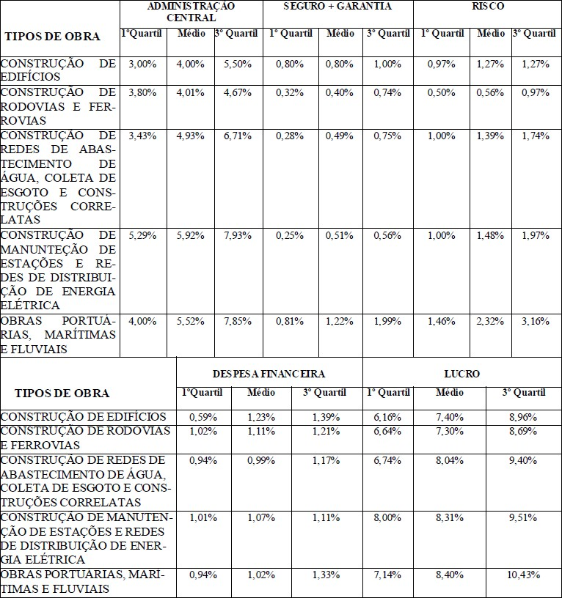

RIO MARIA - PA , 30/09/2025

CONSTRUSERV SERVIÇOS E CONSTRUÇÕES LTDA
CNPJ: 07.329.932/0001-21
CONTRATADA
CLAUDIO JOSÉ ALCÂNTARA PINTO
ENGENHEIRO CIVIL - CREA 44589 D/MG RESPONSAVEL TÉCNICO

CPU-PRÓPRIA
...
OBJETO: IMPLANTAÇÃO DE MELHORIAS DOMICILIARES - MSD
SINAPI | 88262 | CARPINTEIRO DE FORMAS COM ENCARGOS COMPLEMENTARES | H | 1.00 | 24.39 | R$ | 24.39
SINAPI | 88316 | SERVENTE COM ENCARGOS COMPLEMENTARES | H | 2.00 | 19.94 | R$ | 39.88
TOTAL |  |  |  |  |  | R$ | 515.60

RIO MARIA - PA , 30/09/2025

CONSTRUSERV SERVIÇOS E CONSTRUÇÕES LTDA
CNPJ: 07.329.932/0001-21
CONTRATADA
CLAUDIO JOSÉ ALCÂNTARA PINTO
ENGENHEIRO CIVIL - CREA 44589 D/MG RESPONSAVEL TÉCNICO

CPU-GERAL
...
2015-02-03 | Código | Banco | Descrição | Tipo |  | Und | Quant. | Valor Unit | Total
Composição Auxiliar | 91693 | SINAPI | SERRA CIRCULAR DE BANCADA COM MOTOR ELÉTRICO POTÊNCIA DE 5HP, COM COIFA PARA DISCO 10" - CHI DIURNO. AF_08/2015 | CHOR - CUSTOS HORÁRIOS DE MÁQUINAS E EQUIPAMENTOS |  | CHI | 0.0104000 | 24.67 | 0.25
Insumo | 00006189 | SINAPI | TABUA NAO APARELHADA *2,5 X 30* CM, EM MACARANDUBA/MASSARANDUBA, ANGELIM OU EQUIVALENTE DA REGIAO - BRUTA | Material |  | M | 3.8550000 | 24.75 | 95.41
 |  |  |  | MO sem LS => | 0.30 | LS => | 0.00 | MO com LS => | 0.30
 |  |  |  | Valor do BDI => | 25.18 |  | Valor com BDI => |  | 121.04
 |  |  |  |  |  | Quant. => | 152.4000000 | Preço Total => | 18,446.49

 | RIO MARIA - PA ,30/09/2025

CLAUDIO JOSÉ ALCÂNTARA PINTO
ENGENHEIRO CIVIL - CREA 44589 D/MG RESPONSAVEL TÉCNICO
CONSTRUSERV SERVIÇOS E CONSTRUÇÕES LTDA
CNPJ: 07.329.932/0001-21
CONTRATADA

